Sheet1
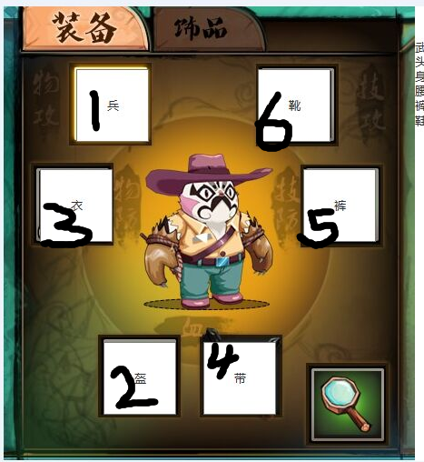
equip | cost | name | icon |  |  |  | 属性倍率 | equipPosition
1 | 1 | 头盔 |  | HP | 生命 | 1 | 28.571428571 | 2 | 黑色数字代表槽位equipPosition
2 | 1 | 胸甲 |  | PF | 物防 | 6 | 0.57142857143 | 3
3 | 0.75 | 腰带 |  | HP | 生命 | 1 | 28.571428571 | 4
4 | 1 | 裤子 |  | MF | 技防 | 7 | 0.57142857143 | 5
5 | 1 | 鞋子 |  | FA | 物攻 | 5 | 1 | 6
6 | 2 | 拳套 |  | MA | 技攻 | 4 | 1 | 1
7 | 2 | 棍棒 | hero0002 | MA | 技攻 | 4 | 1 | 1
8 | 2 | 法杖（小白） |  | MA | 技攻 | 4 | 1 | 1
9 | 2 | 弓箭
quality
1 | 白 |  | 1 | 0
2 | 绿 |  | 2 | 0
3 | 蓝 |  | 3 | 0
4 | 蓝+1 |  | 3 | 1
5 | 紫 |  | 4 | 0
6 | 紫+1 |  | 4 | 1
7 | 紫+2 |  | 4 | 2
8 | 橙 |  | 5 | 0

1 | 1 | 11 | 罗帽 | #kui_luomao.png
1 | 2 | 12 | 武生巾 | #kui_wushengjin.png
1 | 3 | 13 | 夜奔盔 | #kui_yebenkui.png
1 | 4 | 14 | 改良盔 | #kui_gailiangkui.png
1 | 5 | 15 | 雉尾冠 | #kui_zhiweiguan.png
1 | 6 | 16 | 紫金冠 | #kui_zijinguan.png
1 | 7 | 17 | 夫子盔 | #kui_fuzikui.png
1 | 8 | 18 | 九龙冠 | #kui_jiulongguan.png
2 | 1 | 21 | 黑缎快衣 | #yi_heiduankuaiyi.png
2 | 2 | 22 | 素箭衣 | #yi_sujianyi.png
2 | 3 | 23 | 团花马褂 | #yi_tuanhuamagua.png
2 | 4 | 24 | 神将衣 | #yi_shenjiangyi.png
2 | 5 | 25 | 帽钉上甲 | #yi_maodingshangjia.png
2 | 6 | 26 | 唐猊上铠 | #yi_tangnishangkai.png
2 | 7 | 27 | 关羽靠上甲 | #yi_guanyukaoshangjia.png
2 | 8 | 28 | 霸王靠上甲 | #yi_bawangkaoshangjia.png
3 | 1 | 31 | 素带 | #yaodai_sudai.png
3 | 2 | 32 | 扣带 | #yaodai_koudai.png
3 | 3 | 33 | 腰箍 | #yaodai_yaoku.png
3 | 4 | 34 | 玉带 | #yaodai_yudai.png
3 | 5 | 35 | 锦抱肚 | #yaodai_jinbaodu.png
3 | 6 | 36 | 唐猊飘带 | #yaodai_tangnipiaodai.png
3 | 7 | 37 | 大龙靠肚 | #yaodai_dalongkaodu.png
3 | 8 | 38 | 麒麟靠肚 | #yaodai_qilinkaodu.png
4 | 1 | 41 | 黑缎快裤 | #ku_heiduankuaiku.png
4 | 2 | 42 | 箭裤 | #ku_jianku.png
4 | 3 | 43 | 团花打裤 | #ku_tuanhuadaku.png
4 | 4 | 44 | 神将裤 | #ku_shenjiangku.png
4 | 5 | 45 | 帽钉下甲 | #ku_maodingxiajia.png
4 | 6 | 46 | 唐猊下铠 | #ku_tangnixiakai.png
4 | 7 | 47 | 关羽靠下甲 | #ku_guanyukaoxiajia.png
4 | 8 | 48 | 霸王靠下甲 | #ku_bawangkaoxiajia.png
5 | 1 | 51 | 薄底靴 | #xie_bodixie.png
5 | 2 | 52 | 福字鞋 | #xie_fuzixie.png
5 | 3 | 53 | 登云履 | #xie_dengyunlv.png
5 | 4 | 54 | 厚底靴 | #xie_houdixue.png
5 | 5 | 55 | 朝方靴 | #xie_chaofangxue.png
5 | 6 | 56 | 鱼鳞靴 | #xie_yulinxue.png
5 | 7 | 57 | 虎头靴 | #xie_hutouxue.png
5 | 8 | 58 | 龙云靴 | #xie_longyunxue.png

 |  | resID
 |  | 1 | 火判 | #gun_huopan.png | # | .png | ##gun_huopan.png.png
 |  | 2 | 影缝 | #gun_yingfeng.png | # | .png | ##gun_yingfeng.png.png
 |  | 3 | 影打 | #gun_yingda1.png | # | .png | ##gun_yingda1.png.png
 |  | 4 | 陨石 | #gun_yunshi.png | # | .png | ##gun_yunshi.png.png
 |  | 5 | 炎龙 | #gun_yanlong.png | # | .png | ##gun_yanlong.png.png
 |  | 6 | 桐光 | #gun_tongguang.png | # | .png | ##gun_tongguang.png.png
 |  | 7 | 空蝉 | #gun_kongchan.png | # | .png | ##gun_kongchan.png.png
 |  | 8 | 囚龙 | #gun_qiulong.png | # | .png | ##gun_qiulong.png.png

 | 2 | 1001 | 白棉布
 | 2 | 1002 | 云雷纹
 | 3 | 2001 | 亚麻
 | 3 | 2002 | 蝙蝠纹
 | 4 | 3001 | 花素绫
 | 4 | 3002 | 团花纹
 | 5 | 4001 | 杭罗
 | 5 | 4002 | 如意纹
 | 6 | 5001 | 府绸
 | 6 | 5002 | 连珠纹
 | 7 | 6001 | 古香缎
 | 7 | 6002 | 凤纹
 | 8 | 7001 | 云锦
 | 8 | 7002 | 龙纹

